20230903
Chinese Lessons：

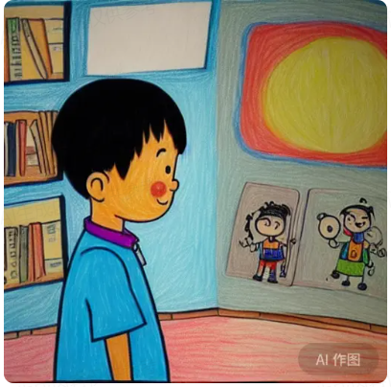
 |  |  |  | 窗户 | chuāng hù |  | window
 | 日 | ri |  | 太阳 | tài yáng |  | sun
 |  |  |  | 男孩 | nán hái |  | Boys
 |  |  |  | 书 | shū |  | book
 |  |  |  | 红色 | hóng sè |  | red
 |  |  |  | 蓝色 | lán sè |  | blue
 |  |  |  | 绿色 | lǜ sè |  | green

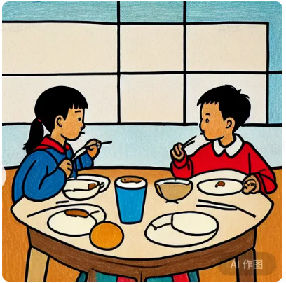
 |  |  |  | 女孩 | nǚ hái | Girls
 |  |  |  | 筷子 | kuài zǐ | Chopsticks
 |  |  |  | 喝水 | hē shuǐ | Drinking water
 |  |  |  | 杯子 | bēi zǐ | Cup
 |  |  |  | 咖啡 | kā fēi | Coffee
 |  |  |  | 面包 | miàn bāo | Bread
 |  |  |  | 桌子 | zhuō zǐ | table
 |  |  |  | 坐 | zuò | sit
 |  |  |  | 椅子 | yǐ zǐ | chair

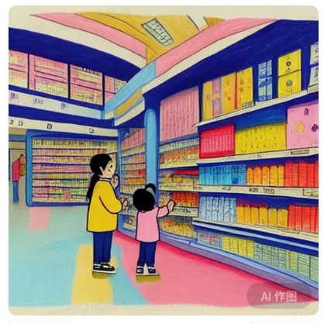
 |  |  |  | 小孩 | xiǎo hái |  | Children |  | 零
 |  |  |  | 超市 | chāo shì |  | Supermarket |  | 一 | 壹 | 十 | 拾
 |  |  |  | 顾客 | gù kè |  | Customers |  | 二 | 贰
 |  |  |  | 买 | mǎi |  | Buy
 |  |  |  | 卖 | mài |  | Selling
 |  |  |  | 打折 | dǎ zhé |  | Discounts | 打7折
 |  |  | 0 | 零食 | líng shí |  | Snacks
 |  |  |  | 啤酒 | pí jiǔ |  | beer

